关系图
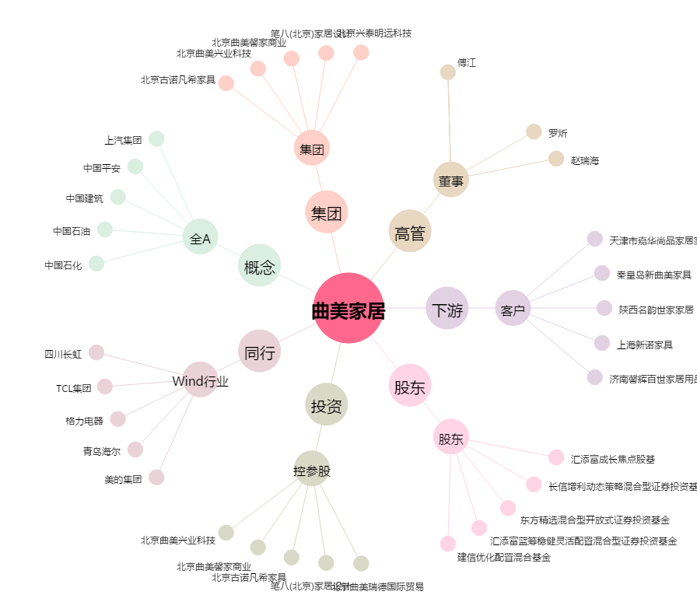
曲美家居[603818.SH] - 关系概览图

